物料及工装采购价格审批表 (13)
物料及工装采购价格审批表（未税、元）
 |  |  |  |  |  |  |  | 编号：
序号 | 图号/编码 | 物料/工装名称 | 单位 | 厂家报价 | 增值税率 | 目标价格 | 报批价格 | 审批价格 | 供应商 | 备注
1 | SHT0010060 | 安全带上支撑钢丝 | 件 | 0.5523 | 13% | 0.3680 | 0.3680 | 0.3680 | 海兴中盛弹簧有限公司 | H6座椅项目,送至河北工厂
2 | BSP0010016 | 坐垫翻折限位钣金回位簧 | 件 | 0.1905 | 13% | 0.1177 | 0.1177 | 0.1177 | 海兴中盛弹簧有限公司 | H6座椅项目,送至河北工厂
3 | SHT0010465 | 气管防护弹簧 | 件 | 0.1911 | 13% | 0.1166 | 0.1860 | 0.1860 | 海兴中盛弹簧有限公司 | H6座椅项目,送至河北工厂
4 | SHT0013729 | 扶手手轮弹簧 | 件 | 0.3500 | 13% | 0.1348 | 0.3400 | 0.3400 | 海兴中盛弹簧有限公司 | H6座椅项目,送至河北工厂
5 | SHT0015007 | 靠背支撑钢丝 | 件 | 0.3138 | 13% | 0.3090 | 0.3090 | 0.3090 | 海兴中盛弹簧有限公司 | H4-2.2座椅项目，送至河北工厂
6 | SHT0012748 | 靠背肩部钢丝 | 件 | 0.1465 | 13% | 0.0984 | 0.0984 | 0.0984 | 海兴中盛弹簧有限公司 | L6000座椅项目,送至河北工厂
7 | BPC0010208 | 连接件 | 件 | 0.2716 | 13% | 0.1067 | 0.2716 | 0.2716 | 海兴中盛弹簧有限公司 | 腰托阀项目,送至安路普
8 | BPC0010038 | 溢流弹簧 | 件 | 0.2104 | 13% | 0.1313 | 0.1313 | 0.1313 | 海兴中盛弹簧有限公司 | 腰托阀项目,送至安路普
9 | BPC0010037 | 复位弹簧 | 件 | 0.2160 | 13% | 0.1369 | 0.1369 | 0.1369 | 海兴中盛弹簧有限公司 | 腰托阀项目,送至安路普
说明： 1.前期H6项目有4个产品无价格（含1种新增件），H4-2.2、L6000及安路普腰托阀有5种新增件需要定价，共计9种产品需要定价 2.经过与海兴中盛沟通，其中3种产品高于目标价，厂家反馈已是最低价，并有详细报价，见附件。 3.针对与价格差异，我司再次寻源，咨询到天津沛衡弹簧厂，为丰田、长城等企业供货，得到报价均高于我司目标及海兴最低价，详见附件。

总经理 日期： |  | 厂长 日期： |  | 采购负责人 日期： |  |  | 成本部门 日期： |  | 采购工程师 日期：

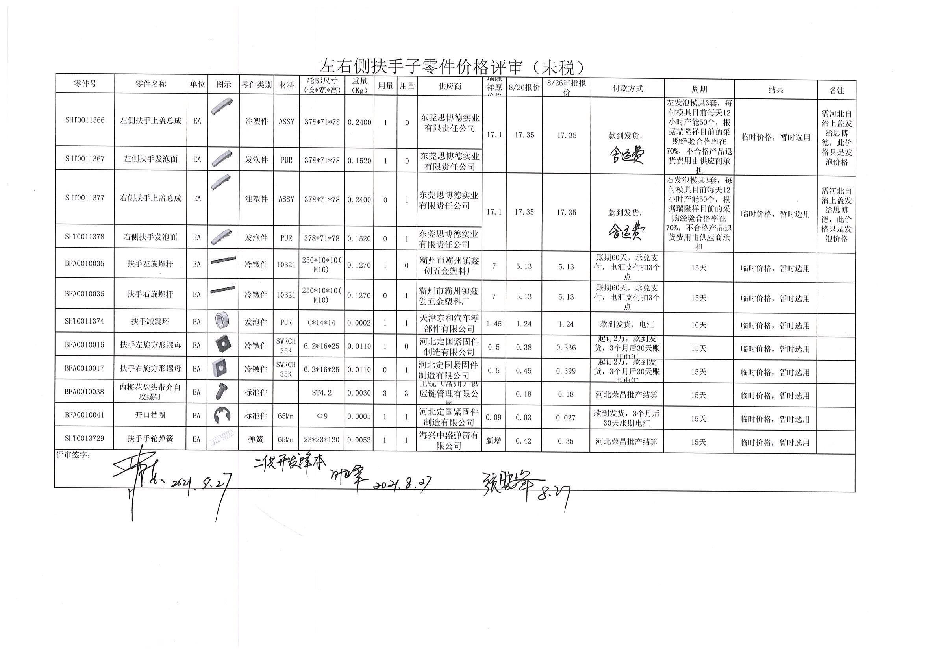

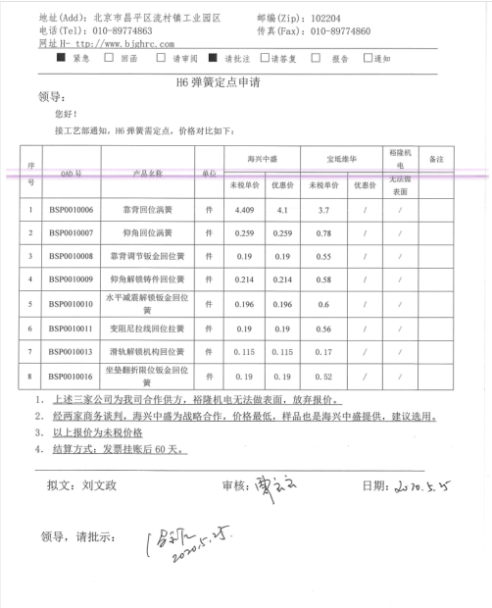

物料及工装采购价格审批表 (塑料滚轮验证)
物料及工装采购价格审批表（未税、元）
 |  |  |  |  |  |  |  |  | 编号： |  |  |  |  |  |  |  | 加工费
序号 | 图号/编码 | 物料/工装名称 | K3号 | 单位 | 厂家报价 | 增值税率 | 目标价格 | 报批价格 | 审批价格 | 供应商 | 备注 | 料棒材质 | 料棒规格 | 棒料未税单价 | 出件数量 | 材料费 | 断料 | 车床削圆 | 倒角 | 钻孔 | 系数 | 合计 | 备注
1 | SHT0014500 | POM滚轮 |  | 件 | 1.8000 | 13% | #N/A | 1.8000 | 1.8000 | 霸州市政锦五金制品有限公司 |  | POM | 1米/根 | 30-40 | 32-35 | 0.85714285714 | 0.1 | 0.33333333333 | 0.1 | 0.083333333333 | 120% | 1.7685714286 | 北京材料厂不开票
说明： 1.接到技术部需求，为降低成本，现对原金属滚轮进行优化，预改成POM滚轮。 2.现不能锁定POM滚轮是否可以达到预期效果，故临时采用机加方式，单次调取560件用于小批市场验证。调取方式为由机加工厂分别从我司指定的材料厂（北京大兴华塑料制品有限公司）调取棒料，制作460件滚轮，另从市场上购入相同材质棒料制作100件滚轮。 3.现我部联系机加工件厂霸州政锦，提报价格为未税1.8元/件，560件滚轮共计未税1008元。沧州旭兴未税2.8元/件，560件滚轮共计未税1568元。 4.现申请由霸州政锦制作，如后期验证POM滚轮可行，再与技术部进一步讨论是否可以通过注塑方式制作。

总经理 日期： |  | 厂长 日期： |  |  | 采购负责人 日期： |  |  | 成本部门 日期： |  | 采购工程师 日期：

